SVN..
SVN
user： |  | dingguanghui |  |  |  | 企业QQ |  |  | 禅道：
pwd: |  | d123456# |  |  |  |  | user： | 2851810174 | http://192.168.99.204/zentao/bug-browse-2-assignToMe-0.html
 |  |  |  |  |  |  | pwd: | Dgh……
代码和资料： |  |  |  |  |  |  |  |  |  | user： | dingguanghui
 |  |  | CODE/trunk/besskyERP |  |  |  |  |  |  | pwd: | d123456$
http://192.168.99.182:81/svn/develop/DOC/01项目资料库 |  |  |  |  |  | oa上线： | https://oa.ser.ltd/dashboard
 |  |  |  |  |  |  | user： | 17509
 |  |  |  |  |  |  | pwd: | Dgh……~

 |  |  |  |  |  | ERP上线： | http://192.168.99.213:9095/pss

 |  |  |  |  |  |  | user： | it_dingguanghui
PM→经理 |  |  |  |  |  |  | pwd: | d123456~
DM→主管
PL→组长 |  |  |  |  |  | GitHub:
 |  |  |  |  |  |  | user： | 2851810174@qq.com
 |  |  |  |  |  |  | pwd: | Dgh……

 |  |  |  |  |  |  | user： | 1877…….@163.com
erp系统 |  |  |  |  |  |  | pwd: | Dgh13….
 | user： | bessky_it
 | pwd: | 1

Tomcat |  |  | System.out.println(Charset.defaultCharset())
 | VM options: |  | -Dfile.encoding=utf-8 |  | 解决前端页面中文乱码
 |  |  | -Dfile.encoding=gbk |  | 解决tomcat控制台打印乱码
 |  |  | 局部设置：
 |  |  |  | PrintStream ps = new PrintStream(System.out,true,"gbk");
 |  |  |  | ps.println("_jspService(): JSP共响应了"+serviceVar+"次请求");
 | On frame deactivation: |  |  | Update classes and resources |  | 热部署

 | java.util.logging.ConsoleHandler.encoding=GBK |  |  |  |  | Tomcat logging乱码

数据库：
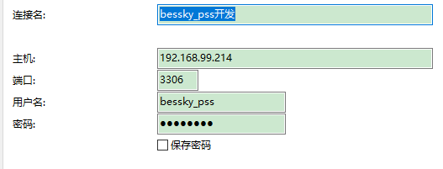
20092009

项目
dubbo+spring boot

jsp+tomcat

 | bessky-starter
 | /bessky-starter-sqler
 |  |  |  | test/res |  | 数据库位置

 | bessky-pss |  |  |  |  |  |  |  |  | LogisticsNewController层
 | /bessky-pss_web |  |  | com.bessky.pss.portal.business.logistics.action |  |  |  |  |  | logistics/new/get获取包裹号/跟踪号 |  |  | new OrderQueryCondition().setOrderIds(orderIds)=query
 |  |  |  |  |  |  |  |  |  |  |  |  | orderFacade.queryOrdersForLogistics(query)

 | /bessky-erp-façade |  |  | com.bessky.erp.order.manager.bean; |  |  |  |  |  | OrderQueryCondition |  | (订单主键list，平台订单号list, 海外仓状态list)

 |  |  |  | com.bessky.erp.order.manager.facade |  |  |  |  |  | OrderFacade |  | (查询订单总数，查询订单list,查询订单跟踪号list)

 | /bessky-pss_web
 |  |  |  | webapp.com.bessky.pss.portal |  |  |  | index.jsp首页
 |  |  |  |  |  |  |  |  |  | orders
 |  |  |  | com.bessky.pss.portal.business.order.action; |  |  |  |  |  | ordercontroller层 |  |  | order_list | 运输方式 | items="${domain.transportations } | EL表达式取作用域值：list
 |  |  |  |  |  |  |  |  |  |  | // 物流方式
 |  |  |  |  |  |  |  |  |  |  | transportationModeService.queryAuthTransportationModes()
 |  |  |  |  |  |  |  |  |  | method:
 | bessky-erp |  |  |  |  |  |  |  |  |  | get请求
 | /bessky-erp-façade
 |  |  | api包 | service接口

 | bessky-api
 | /bessky-api-xx |  | facade包 | xxximpl实现类

继承
 |  |  | call包 | 抽象类
继承

 |  |  |  | 其他类

 |  | bessky-api-core | common-http包 |  | AbstractHttpCall |  | (HTTP请求基类/抽象类/方法protected)

 | bessky-erp
 | /bessky-logistics

继承
 |  | bessky-erp-logistics | api物流公司包 |  | baxing物流 |  | entity
 |  |  |  |  |  |  | BaXingCall物流API接口 |  | （psf常量：提供的URL，八星的url; 方法：创建物流订单【保存pdf面单】封装请求参数 包裹信息 获取签名 保存面单到fastdfs 获取面单 加入分拣码到文件 统一客户单号 保存面单到fastdfs兼容老地址）

实现
 |  |  | auto包 |  | AbstractLogisticsCall抽象类 |  |  | （跟踪号，服务商号，初始化请求客户端）

 |  |  |  |  | LogisticsCall接口 |  | (接口返回信息，物流公司种类）
传入Mode
 |  |  |  |  | LogisticsCallContext前端数据

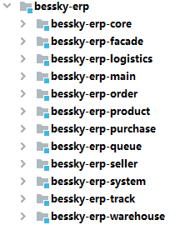
 |  |  |  |  |  | java: | Lazada平台站点枚举(各国url），物流公司平台枚举
 |  |  |  |  |  |  | 订单枚举
 |  |  |  |  |  |  | Constants常量包（接口？）
 |  |  |  |  |  |  | 缓存名（汇率，国家..字符常量等于相同的字符串）
 |  |  |  |  |  |  | util:文件名后面添加日期
 |  |  |  |  |  |  | kafkaTopic接口
 |  |  |  |  |  | res: | ehcache的配置文件

 |  |  |  |  |  | java: | 物流公司api接口：八星物流
 |  |  |  |  |  |  | 海外仓订单，结算..接口 |  | façade.impl实现：上传fastdfs,uploadLabelLocal
 |  |  |  |  |  | auto: | logisticsDispather自动申请跟踪号

 |  |  |  |  |  | res:

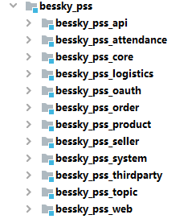

 |  |  |  |  |  | java: | dict物流公司平台枚举页面缓存

 |  |  |  |  |  | res:

 |  |  |  |  |  | java:

 |  |  |  |  |  | res:

 |  |  |  |  |  | webapp:

服务器布局
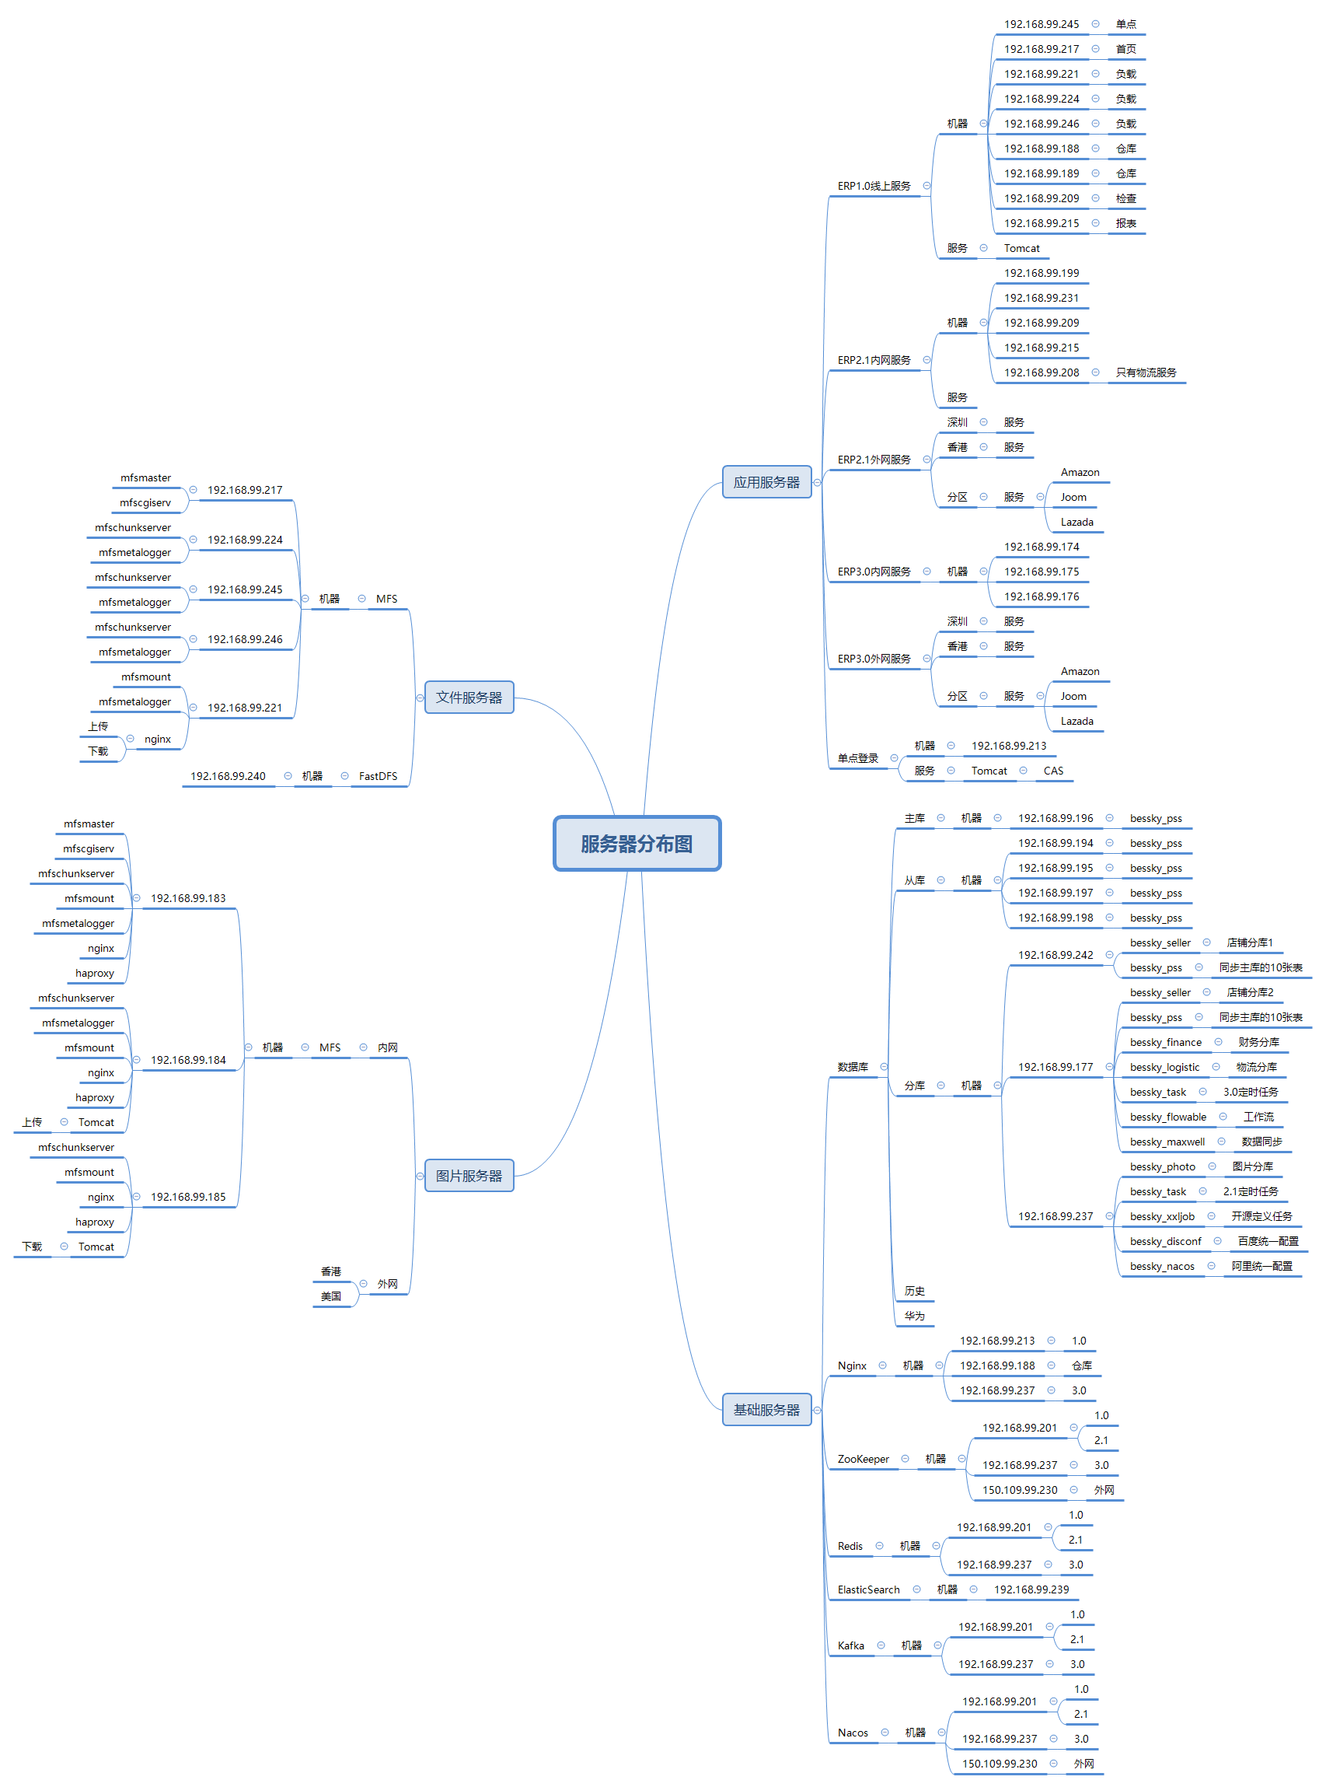

mooseFS驼鹿，分布式文件系统
数据分散，用户看到整体，64MB以上大文件

单个小文件
不支持FUSE，就不能挂载文件系统（非真实的文件系统：FAT,HFS..）
用户空间文件系统（Filesystem in Userspace）

项目细则
注释：
 | /**
 | * wish邮线上
 | *
 | * @author 江志超
 | * @version Bessky V100R001 2018年12月28日
 | * @since Bessky V100R001C00
 | */

entity
public class ShiXingApiRequestEntity {
private String token;
 | getting&setting

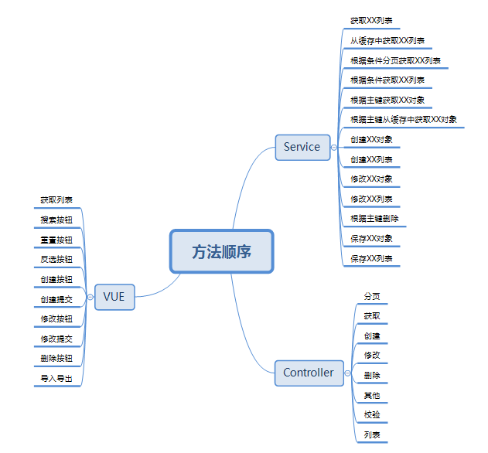

新系统开发流程：
1、申请需求编号
2、编写开发指导
3、提交生成代码
4、编写需求代码

JavaEE
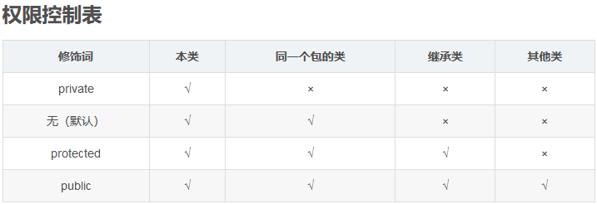

Constants
单独写一个常量类Constants用来保存固定的常量，这些常量在代码调用过程中值又容易发生改变的等等情况，此时不必在代码中修改值，直接在该类中修改即可

枚举-组织常量

在JDK1.5 之前，在Java中定义常量都是public static final TYPE a; 这样的形式。有了枚举，你可以将有关联关系的常量组织起来，使代码更加易读、安全，并且还可以使用枚举提供的方法。
POSTAL_PARCEL("1", "邮政小包分区")

